正常系テスト
1-1 想定される表示

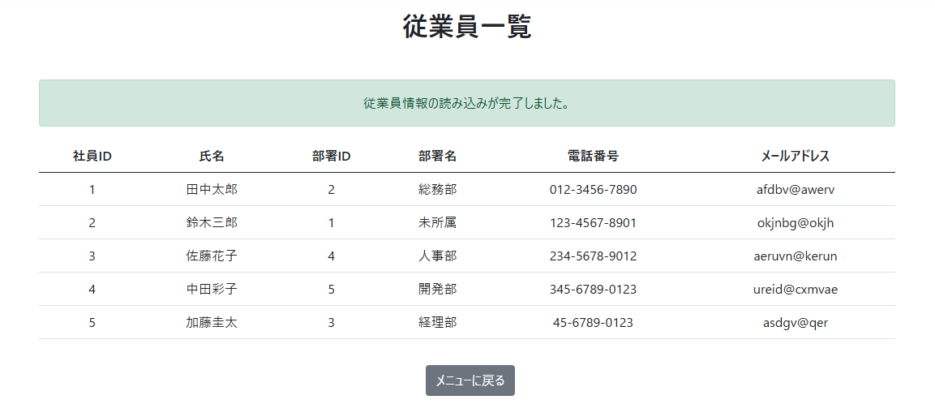
社員ID | 氏名 | 部署ID | 部署名 | 電話番号 | メールアドレス
1 | 田中太郎 | 2 | 総務部 | 012-3456-7890 | afdbv@awerv
2 | 鈴木三郎 | 1 | 未所属 | 123-4567-8901 | okjnbg@okjh
3 | 佐藤花子 | 4 | 人事部 | 234-5678-9012 | aeruvn@kerun
4 | 中田彩子 | 5 | 開発部 | 345-6789-0123 | ureid@cxmvae
5 | 加藤圭太 | 3 | 経理部 | 45-6789-0123 | asdgv@qer

1-2 「メニューに戻る」ボタンを押すと、HomePageに戻る

